CATALOGO
FOTOCOPIADORAS KONICA MINOLTA
TIPO DE CAMBIO | 3.12 | TIPO DE CAMBIO | 3.12 | TIPO DE CAMBIO | 3.12 | TIPO DE CAMBIO | 3.12 | TIPO DE CAMBIO | 3.12
MODELO | BIZHUB 350 | MODELO | RICOH 2550 | MODELO | BIZHUB C250 | MODELO | BIZHUB 363 | MODELO | BIZHUB C203
OFERTA1 : BLANCO Y NEGRO |  | OFERTA2 : BALCO Y NEGRO |  | OFERTA3 : A COLOR , BLANCO Y NEGRO |  | OFERTA4 |  | OFERTA5
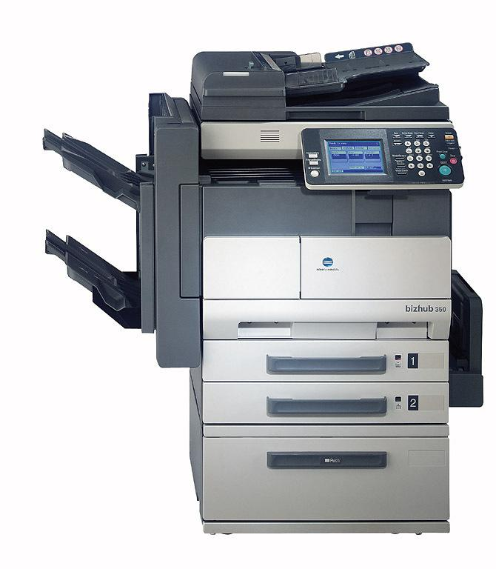 |  | 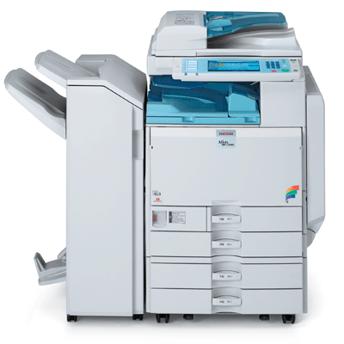 |  | 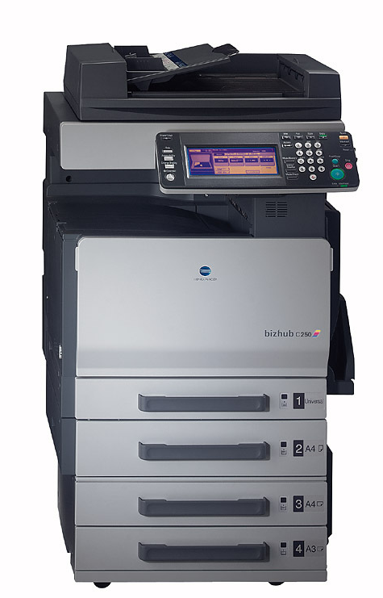 |  | 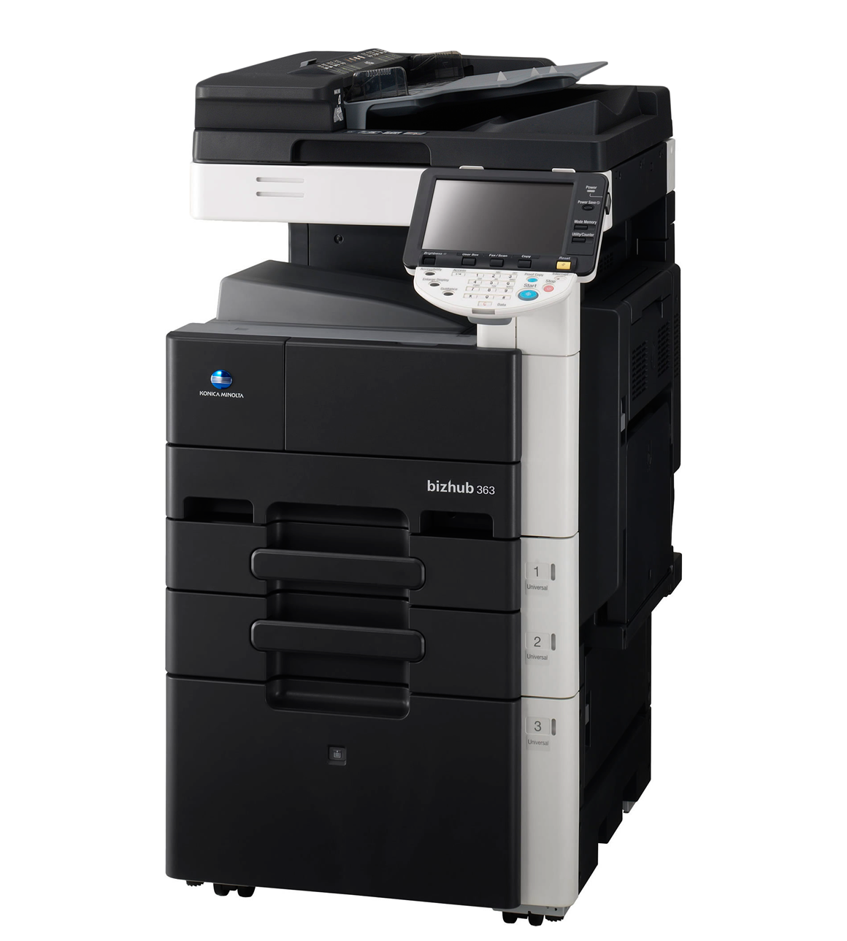 |  | 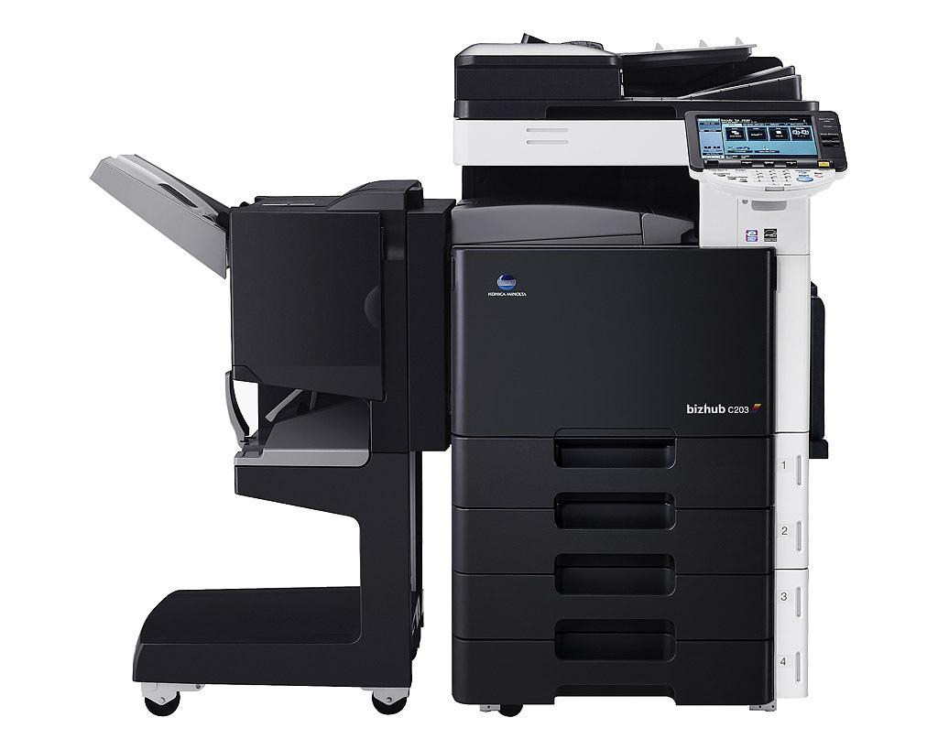
PRECIO SOLES | S/.3,290.00 | PRECIO SOLES | S/.3,190.00 | PRECIO SOLES | S/.3,390.00 | PRECIO SOLES | S/. 3 290.00 | PRECIO SOLES | S/- 2 989.00
PRECIO DOLARES | $ 1 055.00 | PRECIO DOLARES | $ 1 023.00 | PRECIO DOLARES | $ 1 087.00 | PRECIO DOLARES | $ 1 055.00 | PRECIO DOLARES | $ 958.00
CARACTERISTICAS |  | CARACTERISTICAS |  | CARACTERISTICAS |  | CARACTERISTICAS |  | CARACTERISTICAS
Categoría | Blanco y Negro | Velocidad de copia: | 25/33 copias por minuto | Velocidad copia A4 | Color hasta 25 cpm Mono hasta 25 cpm | Funciones: | Impresora / Copiadora/ Escáner Color/ fax (opcional) | Proceso de copia | Láser electrostático, Tándem, indirecto
Copias por minuto | 35 copias/min. | Copia múltiple: | Hasta 999 | Velocidad copia A3 | Color hasta13 cpm Mono hasta 13 cpm | Tecnología: | Láser | Tóner | Tóner polimerizado Simitri® HD
Rendimiento de Toner Negro (cartucho) | 13,000 copias aprox. | Zoom: | 25 - 400% (en incrementos del 1%) | Resolución de copia | 600 x 600 dpi | Volumen Mensual: | 150,000 impresiones | Velocidad copia/impresión A4 | Color/Mono hasta 20 ppm Color/Mono hasta 20 ppm
Rendimiento del Revelador (negro) | 80,000 copias aprox. | Memoria: | Estándar: 256 MB Máxima: MP 2550B/MP 3350B: 512 MB + disco duro de 40 GB MP 2550/MP 3350: 768 MB + disco duro de 40 GB (estándar) | ZOOM | 25–400%, en pasos del 0.1% | Resolución de Impresión: | 1800 x 600 ppp | Resolución | 600 x 600 dp
Ciclo de trabajo mensual | 100,000 copias aprox. | Capacidad de salida de papel: | Máxima: 1.625 hojas | Resolución impresión | Máx. 600 x 1,800 dpi | Memoria Std/Max. | 2 GB / 3 GB | Funciones de copia | Inserción de página, capítulo y portada, Prueba de copia, test de ajuste. Arte digital, rellamada de trabajo, configuración de memoria. Modo Poster, Overlay, Sello, Protección de Copia.
Sistema doble cara | Automático | Fuente de energía: | 220 - 240 V, 50 - 60 Hz | Sistemas Operativos | Windows 98/ME/NT4.0/2000/XP Macintosh 9.x/10.x Server NT4.0/2000/2003 Unix, Citrix | Disco Duro: | 250 GB | Sistemas Operativos | Windows 2000/XP/XP64 Windows VISTA 32/64 Windows VISTA soporte DPWS Server 2000/2003/2003 x64 Macintosh 9.x/10.x, Unix/Linux/Citrix
Zoom | 25 - 400% incrementos del 1% | Velocidad de impresión: | 25/33 impresiones por minuto | Resolución Fax | Máx. 600 x 600 dpi (ultrafino) | Capacidad de papel: | 1150 hojas | Velocidad de escáner | Color hasta 70 opm (300 dpi vía DF) Mono hasta 70 opm (300 dpi vía DF)
Resolución de Impresión | 1200x 1200 ppp | Resolución: | Máxima 600 x 600 dpi (2.400 dpi x 600 dpi con suavizado) | Funciones del Fax | Polling, transmisión diferida, redirección de eMail , recepción en buzón de documentos confidenciales, PC fax | Zoom: | 25% - 400% pasos 0.1% | Funciones | Impresión directa de PCL, PS, TIFF, XPS, PDF y ficheros PDF encriptados Impresión desde memoria USB (opcional) Mixmedia y Mixplex Programación de trabajo “Easy Set” Overlay, Marca de agua, Protección de Copia, Modo Ahorro de Tóner.
Sistemas Operativos Soportados | Windows 98/ME/NT4.0/2000/XP/ Server 2003 Macintosh 9.2/10.2 o superior | Compatible con los siguientes sistemas | Windows® 95/98/Me/NT4.0/2000/XP/Vista/Server 2003 Novell® NetWare® 3.12/3.2/4.1/4.11/5.0/5.1/6/6.5 UNIX Sun® Solaris 2.6/7/8/9/10 HP-UX 10.x/11.x/11iv2 SCO OpenServer 5.0.6/5.0.7 RedHat® Linux 6.x/7.x/8.x/9.x/Enterprise IBM® AIX v4.3/5L v5.1/5L v5.2/5.3 Macintosh 8.6 o posterior (OS X Classic) Macintosh X v10.1 o posterior (modo nativo) SAP® R/3® (3.x o posterior) NDPS Gateway Netware 5.1 (SP8 o posterior)/ 6.0 (SP5 o posterior)/6.5 (SP3 o posterior) IBM® iSeries / AS/400 con OS/ 400 Host Print Transform | Velocidad Fax | Hasta 33.6 Kbps | Procesador: | 667 MHz | Funciones de escáner | Anotación (texto/tiempo/fecha) para PDF Hasta 400 programas de trabajo
Velocidad de Scanner | Hasta 70 OPM (200 dpi desde DF) - Hasta 41 OPM (600 dpi desde DF) | Velocidad de escaneo: | MP 2550B/MP 3350B: Blanco y negro: Máximo 50 originales por minuto (MH, A4/LEF) MP 2550/MP 3350: A todo color: Máximo 29 originales por minuto (MH, A4/LEF) | Rendimiento Toner | Negro: 5,500 copias aprox. Color: 7,500 copias aprox. | Sistemas Operativos Soportados | Windows 2000 SP3/XP/XP 64bit/Vista/Vista 32-64 bits/Win7 32-64 bits Server2003/Server2003 64bit/Server2008/Server2008 64bit Mac OS 9.2 (PPD)/X 10.2,3,4,5/10.4,5 Intel, Linux | Dimensiones (Anch. x Prof. x Alt., mm) | 640 x 849 x 770
Peso del Producto | 74 kg | Resolución: | Máxima 600 dpi (TWAIN: 1.200 dpi) | Ciclo mensual de trabajo | 75,000 copias | Dimensiones: | 623 x 799 x 816 mm | PESO | Aprox. 99 kg
 |  | peso | Inferior a 60 kg | PESO | Aprox. 94 kg | PESO | 78kg | Consumo de potencia | 220-240 V / 50/60Hz Menos de 1.5 KW (sistema)

